手続きの流れ
ＩＣＴ活用工事の流れ及び工事打合せ等の参考記入例

発議者 | 受注者の実施内容 | 監督職員の実施内容 | 参考 記入例
受注者 | 電子納品事前協議書の提出 | 電子納品事前協議書の受理・確認 | ①
受注者 | ＩＣＴ施工技術を活用する旨の提案・協議 | ＩＣＴ施工技術活用希望の受理・指示 | ②
発注者 | 設計図書３次元化の指示の了解 | 設計図書の3次元化の指示 | ③
受注者 | 具体的工事内容及び対象範囲の協議 | 具体的工事内容及び対象範囲の受理・確認 | ④
受注者 | 精度確認試験結果報告書の作成 | 精度確認試験結果報告書の受理・確認 | ⑤
受注者 | 施工計画書（起工測量編）の作成 | 施工計画書（起工測量編）の受理・確認 | ⑥
発注者 | 工事基準点の設置 | 基準点等の指示 | －
受注者 | 起工測量 測量成果簿の作成 | 測量成果簿の受理・確認 | －
受注者 | ３次元設計データの作成 ３次元設計データの照査 | 受注者による３次元設計データの照査状況の受理・確認 | －
受注者 | 設計図書の照査 | 受注者による設計図書の照査状況の受理・確認 | ⑦
受注者 | 施工計画書（工事編）の作成 設計図書の照査、起工測量結果の反映 | 施工計画書（工事編）の受理・確認 | ⑧
受注者 | 出来形管理写真の撮影 出来形管理帳票の作成 | 出来形管理帳票の受理・確認 | －
受注者 | 数量計算の方法の協議 ３次元設計データ＋設計数量の協議 | 数量計算方法の受理・確認 ３次元設計データ＋設計数量の受理・確認 | ⑨

↑参考記入例の番号にはリンクが設定してあり、番号をクリックすると対象のシートに移動します。

④打合簿
（参考記入例④）
 |  |  |  | 工 事 打 合 せ 簿 |  |  |  |  | □ 受領時の発議者への真正性確認
発議者 |  |  | □発注者(No. ) |  | ■受注者(No. ) |  | 発議年月日 | 令和 年 月 日
発議事項 |  |  | □指示 ■協議 □通知 □承諾 □提出 □報告 □その他（ ）
工事名 （箇所コ－ド） |  |  | 令和 年度
 |  |  |  |  |  |  | 地内 | （ )
受注者名 |  |  |  |  |  | 発注事務所
 | （内 容）

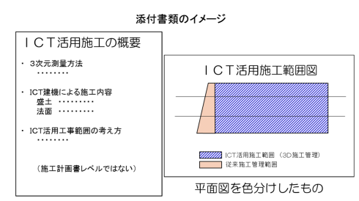
 | （例）ＩＣＴ活用工事の具体的工事内容と対象範囲について協議します。
 | （添付資料）
 | 平面図
 | ＩＣＴ活用施工の概要書

添付図 葉、その他添付図書
指示等により必要な措置又は予定している措置 |  | 契約変更 □無
 |  | 契約変更 □有 |  | □金額変更する（ 増 ・ 減 概算額 千円）
 |  |  |  | □工事内容を変更する
 |  |  |  | □その他 | （ ）
処 | 発注者 | 上記について、 □指示 □承諾 □協議 □通知 ■受理 します。
理 |  | □その他（ ） 令和 年 月 日
回 | 受注者 | 上記について、 □了解 □協議 □提出 □報告 □届出 します。
答 |  | □その他（ ） 令和 年 月 日

 |  |  | 総括監督員 | 主任監督員 | 監督員 |  | 現場代理人 | 主任技術者 （監理技術者）
 |  |  | ●● ●● | ●● ●● | ●● ●● |  | ●● ●● | ●● ●●

 |  |  |  |  |  | 現場代理人 | 特例監理技術者 | 監理技術者 補佐
 |  |  |  |  |  | ●● ●● | ●● ●● | ●● ●●

⑥打合簿
（参考記入例⑥）
 |  |  |  | 工 事 打 合 せ 簿 |  |  |  |  | □ 受領時の発議者への真正性確認
発議者 |  |  | □発注者(No. ) |  | ■受注者(No. ) |  | 発議年月日 | 令和 年 月 日
発議事項 |  |  | □指示 □協議 □通知 □承諾 ■提出 □報告 □その他（ ）
工事名 （箇所コ－ド） |  |  | 令和 年度
 |  |  |  |  |  |  | 地内 | （ )
受注者名 |  |  |  |  |  | 発注事務所
 | （内 容）

 | （例）施工計画書（起工測量編）を提出します。

 | 【参考】施工計画書記載事項・添付資料
 |  |  | ＵＡＶ |  |  | ＴＬＳ
 | （記載事項） |  | 使用機器 | ＵＡＶ・カメラの性能等 |  | 使用機器 | ＵＡＶ・カメラの性能等
 |  |  | ソフトウェア | 名称等 |  | ソフトウェア | 名称等
 |  |  | 撮影計画 | 撮影コース、重複度
 | （添付資料） |  | ＵＡＶ | 飛行マニュアル |  | ＴＬＳ計測制度 | 精度確認結果報告書
 |  |  |  | 保守点検記録 |  | ＴＬＳ精度管理 | メーカー推奨の定期点検記録
 |  |  | デジタルカメラ | メーカー推奨の定期点検記録 |  | ソフトウェア | ﾒｰｶｰｶﾀﾛｸﾞ又はｿﾌﾄｳｪｱ仕様書
 |  |  | ソフトウェア | ﾒｰｶｰｶﾀﾛｸﾞ又はｿﾌﾄｳｪｱ仕様書
↑ダブルクリックすると施工計画書記載例が開きます（PDF）
 | 【参考ウェブサイト】
 | https://www.cbr.mlit.go.jp/kensetsu-ict/ict-gb/210324_03_2.pdf
 | https://www.cbr.mlit.go.jp/kensetsu-ict/ict-gb/210324_03_3.pdf

添付図 葉、その他添付図書
指示等により必要な措置又は予定している措置 |  | 契約変更 □無
 |  | 契約変更 □有 |  | □金額変更する（ 増 ・ 減 概算額 千円）
 |  |  |  | □工事内容を変更する
 |  |  |  | □その他 | （ ）
処 | 発注者 | 上記について、 □指示 □承諾 □協議 □通知 □受理 します。
理 |  | □その他（ ） 令和 年 月 日
回 | 受注者 | 上記について、 □了解 □協議 □提出 □報告 □届出 します。
答 |  | □その他（ ） 令和 年 月 日

 |  |  | 総括監督員 | 主任監督員 | 監督員 |  | 現場代理人 | 主任技術者 （監理技術者）
 |  |  | ●● ●● | ●● ●● | ●● ●● |  | ●● ●● | ●● ●●

 |  |  |  |  |  | 現場代理人 | 特例監理技術者 | 監理技術者 補佐
 |  |  |  |  |  | ●● ●● | ●● ●● | ●● ●●

⑦照査結果例
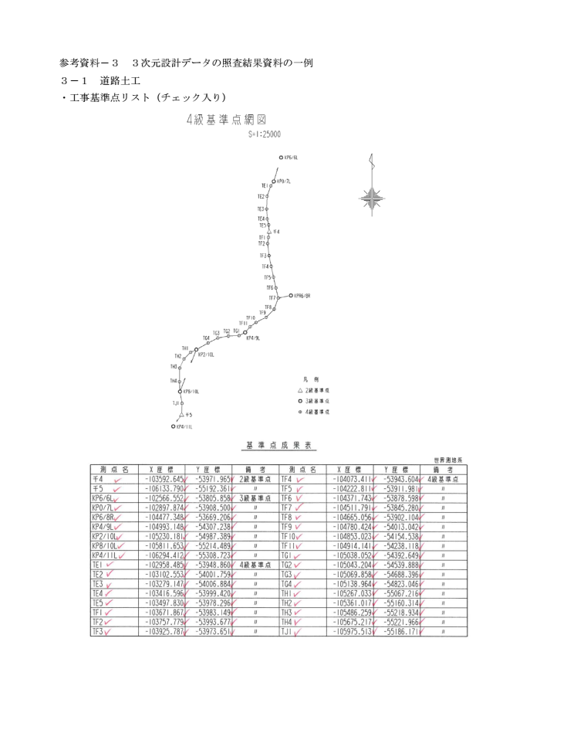
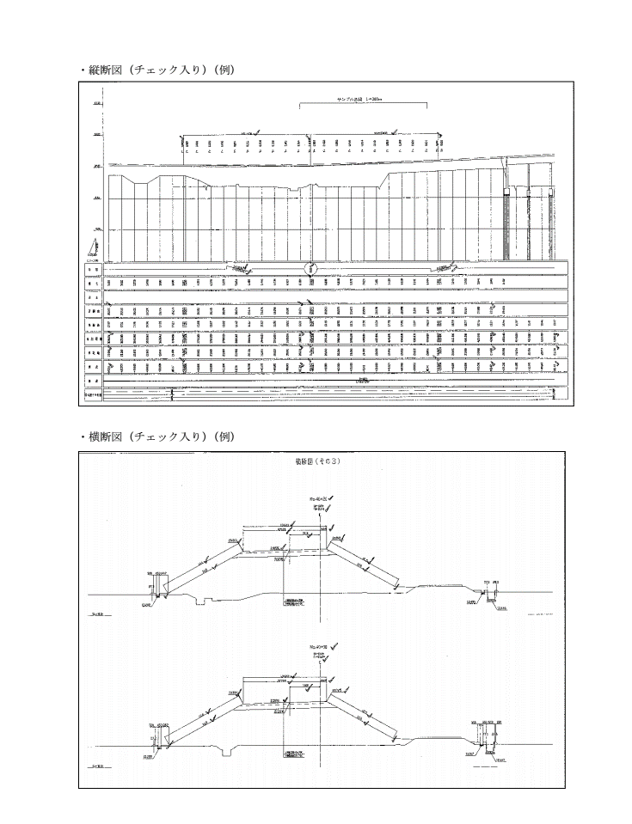

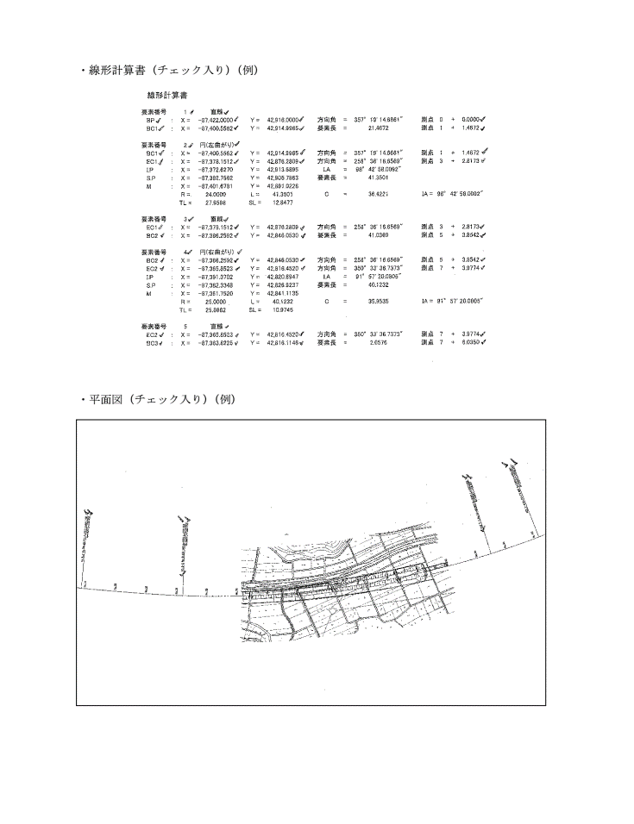
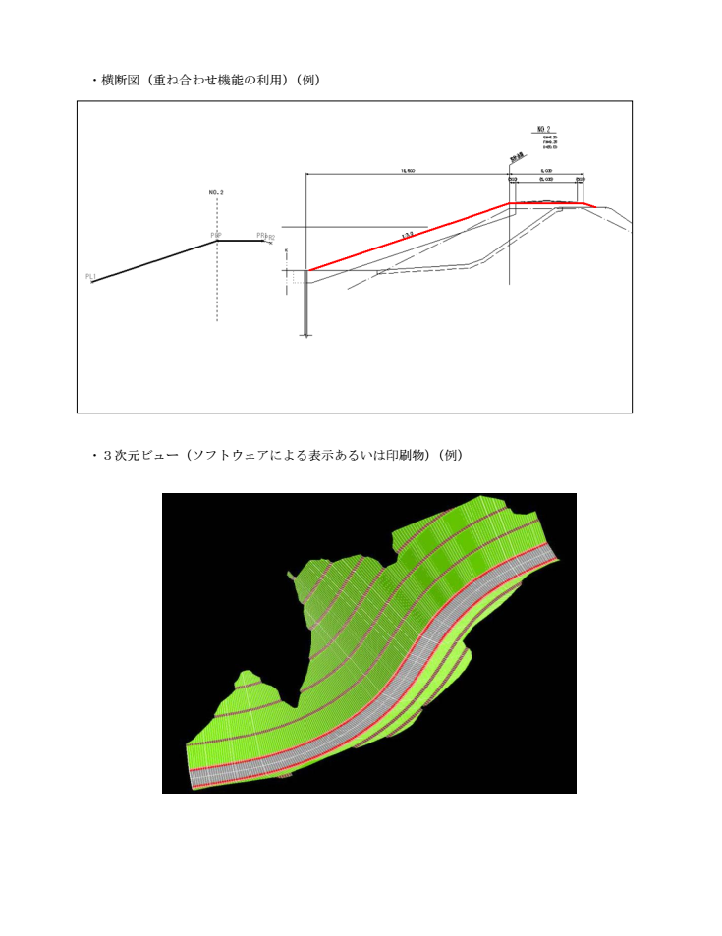

⑧打合簿
（参考記入例⑧）
 |  |  |  | 工 事 打 合 せ 簿 |  |  |  |  | □ 受領時の発議者への真正性確認
発議者 |  |  | □発注者(No. ) |  | ■受注者(No. ) |  | 発議年月日 | 令和 年 月 日
発議事項 |  |  | □指示 □協議 □通知 □承諾 ■提出 □報告 □その他（ ）
工事名 （箇所コ－ド） |  |  | 令和 年度
 |  |  |  |  |  |  | 地内 | （ )
受注者名 |  |  |  |  |  | 発注事務所
 | （内 容）

 | （例）施工計画書（工事編）を提出します。

 | 【参考】施工計画書記載事項・添付資料
 | （記載事項） |  | ・適用工種
 |  |  | ・出来形計測箇所
 |  |  | ・出来形管理基準及び規格値
 |  |  | ・出来形写真管理基準
 |  |  | ・出来形管理に使用する機器（UAV、TLS、TS）
↑ダブルクリックすると施工計画書記載例が開きます（PDF）
 | （添付資料） |  | ・ソフトウェアのメーカーパンフレット等
 |  |  | ・機器（UAV、TLS、TS）の検定書、校正証明書

 | 【参考ウェブサイト】
 | https://www.cbr.mlit.go.jp/kensetsu-ict/ict-gb/210324_03_1.pdf

添付図 葉、その他添付図書
指示等により必要な措置又は予定している措置 |  | 契約変更 □無
 |  | 契約変更 □有 |  | □金額変更する（ 増 ・ 減 概算額 千円）
 |  |  |  | □工事内容を変更する
 |  |  |  | □その他 | （ ）
処 | 発注者 | 上記について、 □指示 □承諾 □協議 □通知 □受理 します。
理 |  | □その他（ ） 令和 年 月 日
回 | 受注者 | 上記について、 □了解 □協議 □提出 □報告 □届出 します。
答 |  | □その他（ ） 令和 年 月 日

 |  |  | 総括監督員 | 主任監督員 | 監督員 |  | 現場代理人 | 主任技術者 （監理技術者）
 |  |  | ●● ●● | ●● ●● | ●● ●● |  | ●● ●● | ●● ●●

 |  |  |  |  |  | 現場代理人 | 特例監理技術者 | 監理技術者 補佐
 |  |  |  |  |  | ●● ●● | ●● ●● | ●● ●●

